关系图
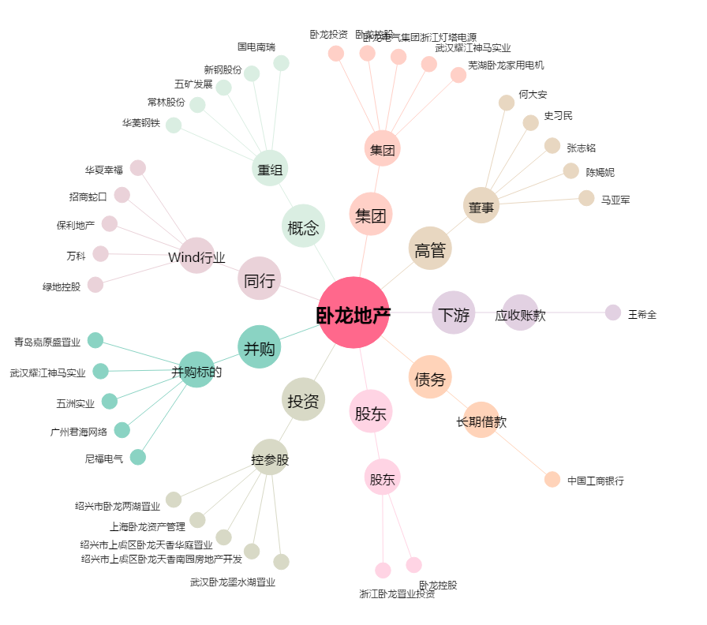
卧龙地产[600173.SH] - 关系概览图

